Tabela Dinânima
Posto - DASH | Norte | 0 | 0 | 0 | 0 |  | Principais pontos do posto - DASH | Clientes |  | PERGUNTAS QUALITATIVAS | Escolher o Posto Ipiranga | O que pode ser melhorado | benefícios ao obter um app | Total |  |  |  | Posto - DASH
Ale | #REF! | #REF! | #REF! | #REF! | 0 |  | Atendimento ágil e cordial | 4 |  | 1 | 136 | 73 | 155 | 364 |  |  |  | Ale | 19 | 6%
Boxxter | #REF! | #REF! | 9 | #REF! | 0 |  | Bandeira do posto | 13 |  | 251 | 54.18% | 29.08% | 61.75% | 48% |  |  |  | Boxxter | 52 | 17%
Ipiranga | #REF! | #REF! | 3 | #REF! | #REF! |  | Descontos via app | 4 |  | 753 | 115 | 178 | 96 | 389 |  |  |  | Ipiranga | 29 | 10%
Petrobras | #REF! | #REF! | 8 | #REF! | #REF! |  | Fácil acesso em seu trajeto diário | 0 |  | ABSTEVE DAS PERGUNTAS | 45.82% | 70.92% | 38.25% | 52% |  |  |  | Petrobras | 31 | 10%
Rede Graal | #REF! | #REF! | #REF! | #REF! | 0 |  | Loja de conveniência | 2 |  |  |  |  |  |  |  |  |  | Shell | 119 | 40%
Setee | #REF! | #REF! | #REF! | #REF! | 0 |  | Possibilidade de lavagem do veículo | 3 |  |  |  |  |  |  |  |  |  | Outros | 52 | 17%
Setta | #REF! | #REF! | #REF! | #REF! | 0 |  | Qualidade da gasolina | 17 |  |  |  |  |  |  |  |  |  |  | 300
Shell | #REF! | #REF! | 23 | #REF! | 0 |  | Facilidade de pagamento (Sem Parar, PIX ou via App) | 0

TABLE DASH | Frequência do Abastecimento |  |  |  |  |  | DETALHE | Soma de KM/DIA |  |  | DETALHE | Valor gasto no Abastecimento |  |  |  |  |  | DETALHE | Total de Veículos
Rótulos de Linha | 1 vez por semana | 2 a 3 vezes por semana | Mais que 3 vezes na semana | Total Geral |  |  | Caminhão | 68 | 680 |  | Rótulos de Linha | Entre 20 e 50 reais | Entre 50 e 100 reais | Mais de 100 reais | Menos de 20 reais | Total Geral |  | Caminhão | 14
Caminhão | 4 | 4 | 6 | 14 |  | 14 | Carro | 73 | 730 |  | Caminhão | 4 | 4 | 2 | 4 | 14 |  | Carro | 12
Carro | 3 | 4 | 5 | 12 |  | 12 | Motocicleta | 28 | 280 |  | Carro |  | 5 | 3 | 4 | 12 |  | Motocicleta | 5
Motocicleta | 1 | 3 | 1 | 5 |  | 5 | Transporte público | 44 | 440 |  | Motocicleta | 1 | 2 | 1 | 1 | 5 |  | Transporte público | 10
Transporte público | 1 | 3 | 6 | 10 |  | 10 |  |  |  |  | Transporte público | 5 | 2 | 1 | 2 | 10

Contagem de REGIÃO | Rótulos de Coluna |  |  |  |  |  | TABLE MAIN | Clientes
Rótulos de Linha | Norte |  |  |  |  |  | Atendimento ágil e cordial | 3
Ale | 3 |  |  |  |  |  | Bandeira do posto | 13
Boxxter | 6 |  |  |  |  |  | Descontos via app | 4
Ipiranga | 3 |  |  |  |  |  | Loja de conveniência | 2
Petrobras | 7 |  |  |  |  |  | Possibilidade de lavagem do veículo | 2
Shell | 22 |  |  |  |  |  | Qualidade da gasolina | 17

 |  |  |  |  |  |  | TABLE MAIN | clientes
 |  |  |  |  |  |  | Atendimento ágil e cordial | 1
 |  |  |  |  |  |  | Possibilidade de lavagem do veículo | 1

TABLE MAIN | Rótulos de Coluna
Rótulos de Linha | Norte
Ale | 1
Boxxter | 2
Larco | 4
Setee | 3 |  |  |  |  |  | TABLE - DASH | FREQUENCIA DE UTILIZAÇÃO DE APP |  | CONHECE O APP | Frequência do Abastecimento |  |  |  |  |  |  |  | CONHECE O APP | Frequência do Abastecimento
Setta | 1 |  |  |  |  |  | As vezes utilizo | 11 |  | TABLE - DASH | Conheço e sempre utilizo | Conheço mas não utilizo | Não conheço | Total Geral |  | Total regiao | seerro |  | TABLE - DASH | Conheço e sempre utilizo | Conheço mas não utilizo | Não conheço | Total Geral |  | seerro
Shell | 1 |  |  |  |  |  | Nunca utilizei | 15 |  | Norte | 15 | 11 | 15 | 41 |  | #REF! | 0 |  | Centro-Oeste | 18 | 12 | 12 | 42 | 42 | 42
 |  |  |  |  |  |  | Sempre utilizo | 15 |  | Total Geral | 15 | 11 | 15 | 41 |  | #REF! | 0 |  | Nordeste | 22 | 6 | 14 | 42 | 42 | 42
 |  |  |  |  |  |  |  |  |  |  |  |  |  |  |  | 41 | 41 |  | Norte | 15 | 11 | 15 | 41 | 41 | 41
 |  |  |  |  |  |  | DETALHE | BARREIRAS |  |  |  |  |  |  |  | #REF! | 0 |  | Sudeste | 29 | 44 | 50 | 123 | 123 | 123
 |  |  |  |  |  |  | Não oferecer a alternativa para o cliente ao abastecer | 6 |  |  |  |  |  |  |  | #REF! | 0 |  | Sul |  | 1 | 2 | 3 | 3 | 3
TABLE MAIN | Rótulos de Coluna |  |  |  |  |  | Pouca divulgação | 9 |  |  |  |  |  |  |  |  |  |  | Total Geral | 84 | 74 | 93 | 251
Rótulos de Linha | Norte |  |  |  |  |  | Poucos benefícios | 12 |  |  | 15 | 11 | 15 | 41 |  |  |  |  |  | 84 | 74 | 93 | 251
Boxxter | 1 |  |  |  |  |  | Variedade de Apps para os diferentes postos | 14 |  | Total Geral | 37% | 27% | 37% | 41 |  |  |  |  | Total Geral | 33% | 29% | 37% | 251
Larco | 3 |  |  |  |  |  |  |  |  | seerro | 37% | 27% | 37% | 41 |  |  |  |  | seerro | 33% | 29% | 37% | 251
Petrobras | 1
Rede Graal | 1 |  |  |  |  |  | RECOMENDAÇÃO - DASH | RECOMENDARIA
Setee | 1 |  |  |  |  |  | 1 | 7 | 1 - Nunca | 7 | 7 | 17%
Setta | 1 |  |  |  |  |  | 2 | 7 | 2 - Não | 7 | 7 | 17%
 |  |  |  |  |  |  | 3 | 7 | 3 - Talvez | 7 | 7 | 17%
 |  |  |  |  |  |  | 4 | 8 | 4 - Sim | 8 | 8 | 20%
 |  |  |  |  |  |  | 5 | 12 | 5 - Concerteza | 12 | 12 | 29%
 |  |  |  |  |  |  |  |  |  |  | 41

Posto - DASH | Centro-Oeste | Nordeste | Norte | Sudeste | Sul
Ale | 2 | 2 | 3 | 12 | 0
Boxxter | 9 | 12 | 9 | 22 | 0
Ipiranga | 2 | 3 | 3 | 20 | 1
Petrobras | 5 | 6 | 8 | 10 | 2
Rede Graal | 2 | 2 | 0 | 2 | 0
Setee | 2 | 2 | 1 | 3 | 0
Setta | 2 | 1 | 2 | 8 | 0
Shell | 22 | 19 | 22 | 56 | 0

TABLE DASH | GENERO 1
Rótulos de Linha | Centro-Oeste | Nordeste | Norte | Sudeste | Sul
Ale | 1 | 2 | 3 | 9
Boxxter | 9 | 11 | 6 | 22
Ipiranga | 2 | 3 | 3 | 20 | 1
Petrobras | 5 | 5 | 7 | 10 | 2
Rede Graal | 2 | 2 |  | 1
Rede Sim |  | 1 |  | 3
Setee | 1 |  |  | 2
Setta | 1
Shell | 21 | 18 | 22 | 56

TABLE MAIN | GENERO 2
Rótulos de Linha | Centro-Oeste | Nordeste | Norte | Sudeste
Ale | 1
Boxxter |  | 1 | 1
Larco | 2 | 2 | 3 | 4
Petrobras |  |  | 1
Rede Graal |  |  | 1 | 1
Setee | 1 |  | 1 | 1
Setta | 1 | 1 | 1 | 7

TABLE MAIN | Rótulos de Coluna
Rótulos de Linha | Centro-Oeste | Nordeste | Norte | Sudeste
Larco | 2 |  |  | 3
Petrobras |  | 1 | 1
Rede Graal |  |  | 1
Rede Sim |  |  | 1
Setta |  | 1 | 1 | 1

Dashboard IPIRANGA
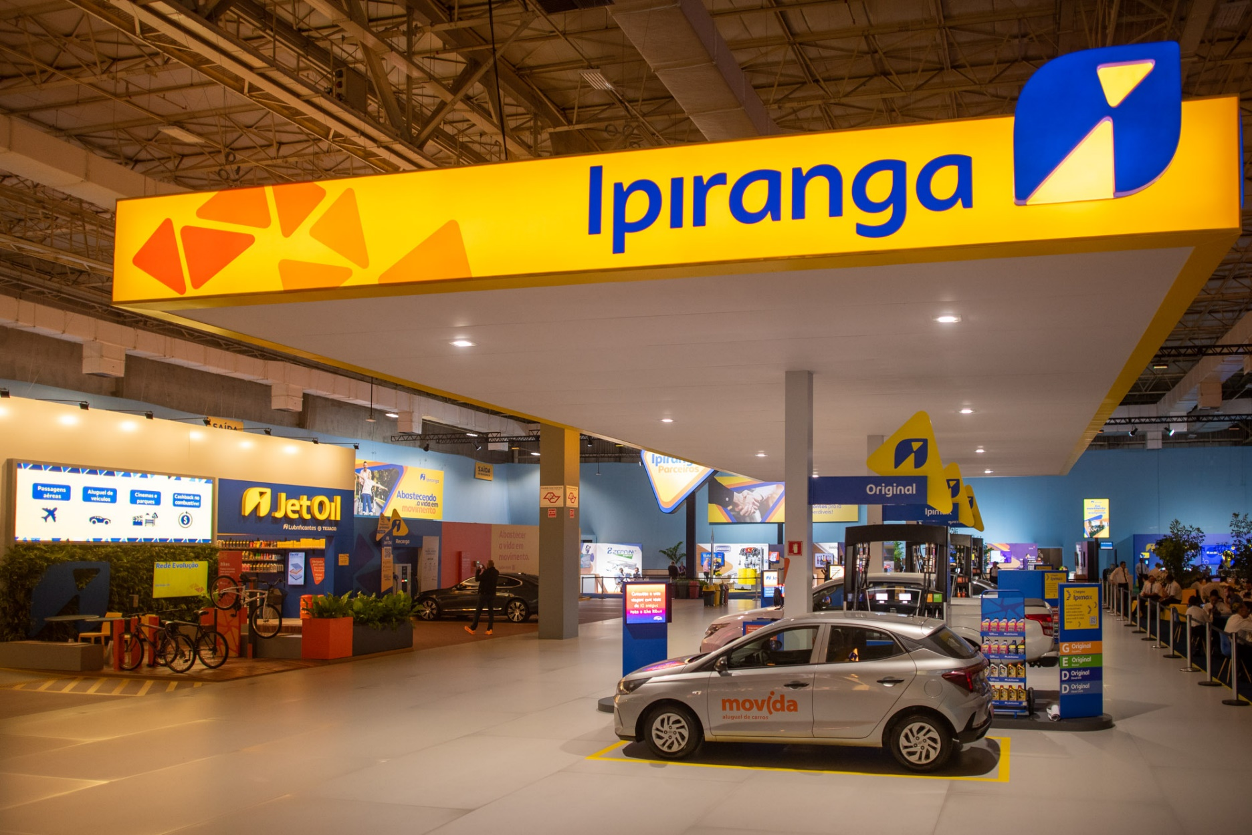


Clientes
41
Carro
Caminhão
Motocicleta
Trasp.
Público
12
14
5
10
#FECC0C

Top-5 Postos de Gasolina no Brasil
Análise Regional APP abastece-aí
 | Ale | Boxxter | Ipiranga | Petrobras | Shell
Centro-Oeste | 2 | 9 | 2 | 5 | 22
Nordeste | 2 | 11 | 3 | 6 | 19
Norte | 3 | 6 | 3 | 8 | 22
Sudeste | 12 | 22 | 20 | 10 | 56
Sul | 0 |  | 1 | 2 | 0
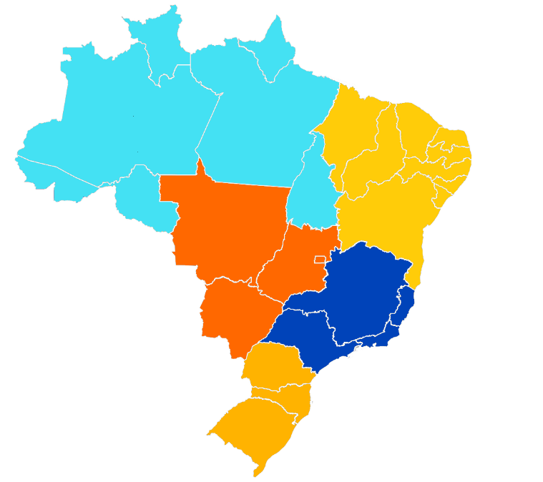
Conhece, Mas
Não Utiliza
41
Norte
Conhece e Sempre Utiliza
Nordeste
42

27%

Não Conhece
Centro-Oeste
42
37%
Sudeste
0
37%
Sul
3

 | Clientes
Atendimento ágil e cordial | 4
Bandeira do posto | 13
Descontos via app | 4
Fácil acesso em seu trajeto diário | 0
Loja de conveniência | 2
Possibilidade de lavagem do veículo | 3
Qualidade da gasolina | 17
Facilidade de pagamento (Sem Parar, PIX ou via App) | 0
Principais Pontos Diferênciais de um Posto
Abastecimento Semanal
Detalhes
 | Recomendaria
1 - Nunca | 7
2 - Não | 7
3 - Talvez | 7
4 - Sim | 8
5 - Concerteza | 12
Recomendaria o APP abastece-aí
Detalhes
 | Caminhão | Carro | Motocicleta | Trasp. Público
1 vez por semana | 4 | 3 | 1 | 1
Mais que 3 vezes na semana | 6 | 5 | 1 | 6
Total Geral | 14 | 12 | 5 | 10

Abastecimento
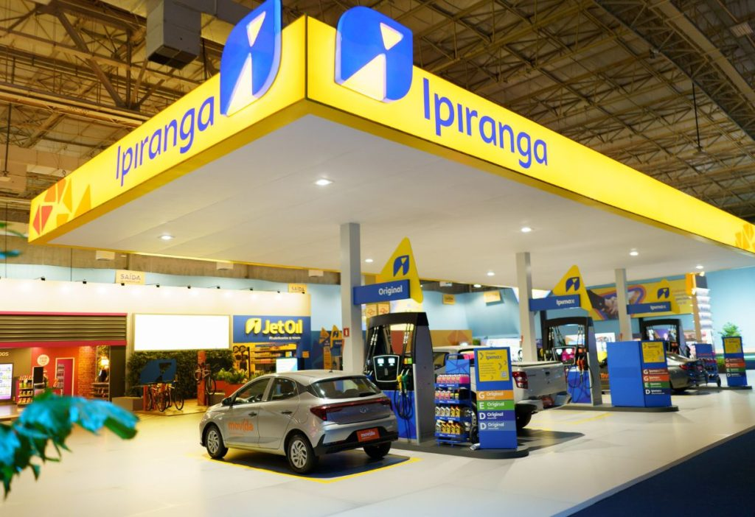
Clientes
41
Carro
Caminhão
Motocicleta
12
14
5
10
Trasp.
Público

Abastecimento Semanal
Ale | 6%
Boxxter | 17%
Ipiranga | 10%
Petrobras | 10%
Shell | 40%
Outros | 17%
 | Caminhão | Carro | Motocicleta | Trasp. Público
1 vez por semana | 4 | 3 | 1 | 1
Mais que 3 vezes na semana | 6 | 5 | 1 | 6
Total Geral | 14 | 12 | 5 | 10

Gasto Variádo por Veículo
 | Caminhão | Carro | Motocicleta | Outros
Entre 20 e 50 reais | 4 |  | 1 | 5
Entre 50 e 100 reais | 4 | 5 | 2 | 2
Mais de 100 reais | 2 | 3 | 1 | 1
Menos de 20 reais | 4 | 4 | 1 | 2

Recomendação
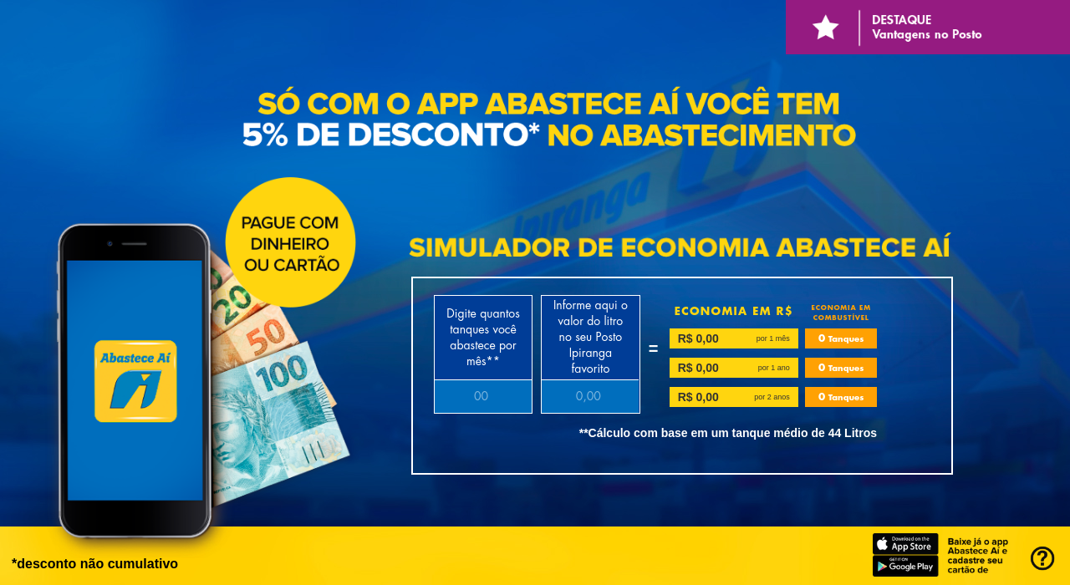
Clientes
41
Carro
Caminhão
Motocicleta
Trasp.
Público
12
14
5
10

Porcentagem de Recomendações do APP
Barreiras da Utilização do APP abastece-aí
FECHAR X

 | Recomendaria
1 - Nunca | 17%
2 - Não | 17%
3 - Talvez | 17%
4 - Sim | 20%
5 - Concerteza | 29%
 | Recomendaria
Não oferecer a alternativa para o cliente ao abastecer | 6
Pouca divulgação | 9
Poucos benefícios | 12
Variedade de Apps para os diferentes postos | 14

Porcentagem de Respostas

 | Responderam | Não Responderam
 | 54.18% | 45.82%
 | 29.08% | 70.92%
 | 61.75% | 38.25%

Visual 2 (2)
#FECC0C

Análise Regional abastece-aí

